Sheet1
测试模块 | 用例编号 | 测试目的 | 测试步骤 | 预期结果 | 实际结果 | 缺陷编号 | 备注
文章管理_文章分类 | 添加分类_WZFL_0001 | 全部输入正确数据，上级分类选择顶级分类，成功添加商品分类 | 1.点击左边文章管理子菜单中“文章分类” 2.点击“+添加”按钮 3.在添加文章分类窗口： （1）文章分类名称：此处为文章分类名称 （2）上级分类下拉框：顶级分类 （3）排序：50 4.点击“确认保存”按钮 | 1.进入文章分类页面 2.进入添加文章分类页面 4.返回文章分类页面提示“添加成功” 检查： （1）添加分类页面下拉框 （2）文章分类页面 | 1.进入文章分类页面 2.进入添加文章分类页面 4.页面提示“文章分类添加成功”，1秒后，跳转到文章分类列表页面
 | 添加分类_WZFL_0004 | 文章分类名称为空 | 1.点击左边文章管理子菜单中“文章分类” 2.点击“+添加”按钮 3.在添加文章分类窗口： （1）文章分类名称：为空 （2）上级分类下拉框：顶级分类 （3）排序：22 4.点击“确认保存”按钮 | 1.进入文章分类页面 2.进入添加文章分类页面 4.进入系统信息页面提示错误信息，并将光标定位到文章分类名称文本框 | 1.进入文章分类页面 2.进入添加文章分类页面 4.页面提示“请填写此字段”，并将光标定位到 文章分类名称文本框
 | 添加分类_WZFL_0005 | 文章分类名称含有数字和英文 | 1.点击左边文章管理子菜单中“文章分类” 2.点击“+添加”按钮 3.在添加文章分类窗口： （1）文章分类名称：此处为文章分类名称asdfg12345 （2）上级分类下拉框：顶级分类 （3）排序：11 4.点击“确认保存”按钮 | 1.进入文章分类页面 2.进入添加文章分类页面 4.返回文章分类页面提示“添加成功” 检查： （1）添加分类页面下拉框 （2）文章分类页面 | 1.进入文章分类页面 2.进入添加文章分类页面 4.页面提示“文章分类添加成功”，1秒后，跳转到文章分类列表页面
 | 添加分类_WZFL_0006 | 文章分类名称含有特殊字符 | 1.点击左边文章管理子菜单中“文章分类” 2.点击“+添加”按钮 3.在添加文章分类窗口： （1）文章分类名称：此处为文章分类名称#￥%&* （2）上级分类下拉框：顶级分类 （3）排序：23 4.点击“确认保存”按钮 | 1.进入文章分类页面 2.进入添加文章分类页面 4.返回文章分类页面提示“添加成功” 检查： （1）添加分类页面下拉框 （2）文章分类页面 | 1.进入文章分类页面 2.进入添加文章分类页面 4.页面提示“文章分类添加成功”，1秒后，跳转到文章分类列表页面
 | 添加分类_WZFL_0007 | 文章分类名称为最大值 | 1.点击左边文章管理子菜单中“文章分类” 2.点击“+添加”按钮 3.在添加文章分类窗口： （1）文章分类名称：文章分类名文章分类名文章分类名文章分类名文章分类名文章分类名 （2）上级分类下拉框：顶级分类 （3）排序：345 4.点击“确认保存”按钮 | 1.进入文章分类页面 2.进入添加文章分类页面 4.返回文章分类页面提示“添加成功” 检查： （1）添加分类页面下拉框 （2）文章分类页面 | 1.进入文章分类页面 2.进入添加文章分类页面 4.页面提示“文章分类添加成功”，1秒后，跳转到文章分类列表页面
 | 添加分类_WZFL_0008 | 文章分类名称为最大值的有效边界值 | 1.点击左边文章管理子菜单中“文章分类” 2.点击“+添加”按钮 3.在添加文章分类窗口： （1）文章分类名称：文章分类名文章分类名文章分类名文章分类名文章分类名文章分类（29个字符） （2）上级分类下拉框：顶级分类 （3）排序：4567 4.点击“确认保存”按钮 | 1.进入文章分类页面 2.进入添加文章分类页面 4.返回文章分类页面提示“添加成功” 检查： （1）添加分类页面下拉框 （2）文章分类页面 | 1.进入文章分类页面 2.进入添加文章分类页面 4.页面提示“文章分类添加成功”，1秒后，跳转到文章分类列表页面
 | 添加分类_WZFL_0009 | 文章分类名称为最大值的无效边界值 | 1.点击左边文章管理子菜单中“文章分类” 2.点击“+添加”按钮 3.在添加文章分类窗口： （1）文章分类名称：文章分类名文章分类名文章分类名文章分类名文章分类名文章分类名啊（31个字符） （2）上级分类下拉框：顶级分类 （3）排序：123 4.点击“确认保存”按钮 | 1.进入商品分类页面 2.进入添加分类页面 4.进入系统信息页面提示错误信息 | 1.进入文章分类页面 2.进入添加文章分类页面 4.页面提示“文章分类添加成功”，1秒后，跳转到文章分类列表页面 | BUG0082
 | 添加分类_WZFL_0010 | 文章分类名称为最小值的有效边界值 | 1.点击左边文章管理子菜单中“文章分类” 2.点击“+添加”按钮 3.在添加文章分类窗口： （1）文章分类名称：a （2）上级分类下拉框：顶级分类 （3）排序：234 4.点击“确认保存”按钮 | 1.进入文章分类页面 2.进入添加文章分类页面 4.返回文章分类页面提示“添加成功” 检查： （1）添加分类页面下拉框 （2）文章分类页面 | 1.进入文章分类页面 2.进入添加文章分类页面 4.页面提示“文章分类添加成功”，1秒后，跳转到文章分类列表页面
 | 添加分类_WZFL_0011 | 文章分类名称已存在 | 1.点击左边文章管理子菜单中“文章分类” 2.点击“+添加”按钮 3.在添加文章分类窗口： （1）文章分类名称：此处为文章分类名称 （2）上级分类下拉框：顶级分类 （3）排序：2345 4.点击“确认保存”按钮 | 1.进入商品分类页面 2.进入添加分类页面 4.进入系统信息页面提示错误信息 | 1.进入文章分类页面 2.进入添加文章分类页面 4.页面提示“文章分类添加成功”，1秒后，跳转到文章分类列表页面 | BUG0083
 | 添加分类_WZFL_0012 | 排序为空 | 1.点击左边文章管理子菜单中“文章分类” 2.点击“+添加”按钮 3.在添加文章分类窗口： （1）文章分类名称：此处为文章分类名称 （2）上级分类下拉框：顶级分类 （3）排序：为空 4.点击“确认保存”按钮 | 1.进入文章分类页面 2.进入添加文章分类页面 4.返回文章分类页面提示“添加成功” 检查： （1）添加分类页面下拉框 （2）文章分类页面 | 1.进入文章分类页面 2.进入添加文章分类页面 4.页面提示“文章分类添加成功”，1秒后，跳转到文章分类列表页面
 | 添加分类_WZFL_0013 | 排序含有字母 | 1.点击左边文章管理子菜单中“文章分类” 2.点击“+添加”按钮 3.在添加文章分类窗口： （1）文章分类名称：此处为文章分类名称 （2）上级分类下拉框：顶级分类 （3）排序：123e 4.点击“确认保存”按钮 | 1.进入商品分类页面 2.进入添加分类页面 4.进入系统信息页面提示错误信息 | 1.进入文章分类页面 2.进入添加文章分类页面 4.页面提示“文章分类添加成功”，1秒后，跳转到文章分类列表页面，但字母并未显示到排序中 | BUG0084
 | 添加分类_WZFL_0014 | 排序含有特殊字符 | 1.点击左边文章管理子菜单中“文章分类” 2.点击“+添加”按钮 3.在添加文章分类窗口： （1）文章分类名称：此处为文章分类名称 （2）上级分类下拉框：顶级分类 （3）排序：50#￥%&* 4.点击“确认保存”按钮 | 1.进入商品分类页面 2.进入添加分类页面 4.进入系统信息页面提示错误信息 | 1.进入文章分类页面 2.进入添加文章分类页面 4.页面提示“文章分类添加成功”，1秒后，跳转到文章分类列表页面，但特殊字符并未显示到排序中 | BUG0085
 | 添加分类_WZFL_0015 | 排序含有汉字 | 1.点击左边文章管理子菜单中“文章分类” 2.点击“+添加”按钮 3.在添加文章分类窗口： （1）文章分类名称：此处为文章分类名称 （2）上级分类下拉框：顶级分类 （3）排序：五十 4.点击“确认保存”按钮 | 1.进入商品分类页面 2.进入添加分类页面 4.进入系统信息页面提示错误信息 | 1.进入文章分类页面 2.进入添加文章分类页面 4.页面提示“文章分类添加成功”，1秒后，跳转到文章分类列表页面，但汉字并未显示到排序中，显示为0 | BUG0086
 | 添加分类_WZFL_0016 | 排序为最大值 | 1.点击左边文章管理子菜单中“文章分类” 2.点击“+添加”按钮 3.在添加文章分类窗口： （1）文章分类名称：此处为文章分类名称 （2）上级分类下拉框：顶级分类 （3）排序：50 4.点击“确认保存”按钮
 | 添加分类_WZFL_0017 | 排序为最大值的有效边界值 | 1.点击左边文章管理子菜单中“文章分类” 2.点击“+添加”按钮 3.在添加文章分类窗口： （1）文章分类名称：此处为文章分类名称 （2）上级分类下拉框：顶级分类 （3）排序：50 4.点击“确认保存”按钮
 | 添加分类_WZFL_0018 | 排序为最大值的无效边界值 | 1.点击左边文章管理子菜单中“文章分类” 2.点击“+添加”按钮 3.在添加文章分类窗口： （1）文章分类名称：此处为文章分类名称 （2）上级分类下拉框：顶级分类 （3）排序：50 4.点击“确认保存”按钮
 | 添加分类_WZFL_0019 | 排序为最小值的有效边界值 | 1.点击左边文章管理子菜单中“文章分类” 2.点击“+添加”按钮 3.在添加文章分类窗口： （1）文章分类名称：此处为文章分类名称 （2）上级分类下拉框：顶级分类 （3）排序：50 4.点击“确认保存”按钮
 | 添加分类_WZFL_0020 | 排序为负数 | 1.点击左边文章管理子菜单中“文章分类” 2.点击“+添加”按钮 3.在添加文章分类窗口： （1）文章分类名称：此处为文章分类名称 （2）上级分类下拉框：顶级分类 （3）排序：-550 4.点击“确认保存”按钮 | 1.进入商品分类页面 2.进入添加分类页面 4.进入系统信息页面提示错误信息 | 1.进入文章分类页面 2.进入添加文章分类页面 4.页面提示“分类添加成功”，1秒后，跳转到文章分类列表页面 | BUG0087
 | 添加分类_WZFL_0021 | 排序为有效范围内的小数 | 1.点击左边文章管理子菜单中“文章分类” 2.点击“+添加”按钮 3.在添加文章分类窗口： （1）文章分类名称：此处为文章分类名称 （2）上级分类下拉框：顶级分类 （3）排序：50 4.点击“确认保存”按钮 | 1.进入商品分类页面 2.进入添加分类页面 4.进入系统信息页面提示错误信息 | 1.进入文章分类页面 2.进入添加文章分类页面 4.页面提示“分类添加成功”，1秒后，跳转到文章分类列表页面 | BUG0088
 | 添加分类_WZFL_0022 | 排序为无效范围内的小数 | 1.点击左边文章管理子菜单中“文章分类” 2.点击“+添加”按钮 3.在添加文章分类窗口： （1）文章分类名称：此处为文章分类名称 （2）上级分类下拉框：顶级分类 （3）排序：-22.23 4.点击“确认保存”按钮 | 1.进入商品分类页面 2.进入添加分类页面 4.进入系统信息页面提示错误信息 | 1.进入文章分类页面 2.进入添加文章分类页面 4.页面提示“分类添加成功”，1秒后，跳转到文章分类列表页面，但小数自动取整 | BUG0089
 | 添加分类_WZFL_0023 | 默认值 | 1.点击左边文章管理子菜单中“文章分类” 2.点击“+添加”按钮 3.在添加文章分类窗口： （1）文章分类名称： （2）上级分类下拉框：顶级分类 （3）排序：50 4.点击“确认保存”按钮 | 1.进入商品分类页面 2.进入添加分类页面 4.进入系统信息页面提示错误信息 | 1.进入文章分类页面 2.进入添加文章分类页面 4.页面提示“请填写此字段”，并将光标定位到 文章分类名称文本框
 | 删除分类_SCWZFL_0001 | 取消删除分类 | 1.点击左边文章管理子菜单中“文章分类” 2.在文章分类页面的操作栏中点击“删除”按钮 3.在提示框中点击“取消”或者右上角“×”按钮 | 1.进入文章分类页面 2.弹出提示框提示“是否确认删除？” 3.提示框关闭返回页面，并且所选择删除的信息依旧存在 | 1.进入文章分类页面 2.弹出提示框提示“是否确认删除？” 3.提示框正常关闭，返回文章分类页面，并且所选择删除的信息依旧存在
 | 删除分类_SCWZFL_0002 | 成功删除分类 | 1.点击左边文章管理子菜单中“文章分类” 2.在文章分类页面的操作栏中点击“删除”按钮 3.在提示框中点击“确认”按钮 | 1.进入文章分类页面 2.弹出提示框提示“是否确认删除？” 3.提示框关闭返回页面，并且所选择删除的信息确认删除 | 1.进入文章分类页面 2.弹出提示框提示“是否确认删除？” 3.提示框正常关闭，1秒后，返回文章分类页面，并且所选择删除的信息确认删除
 | 修改分类_XGWZFL_0001 | 成功修改分类 | 1.点击左边文章管理子菜单中“文章分类” 2.在文章分类页面的操作栏中点击“修改”按钮 3.修改文章分类页面： （1）文章分类名称：1234 （2）上级分类下拉框：顶级分类 （3）排序：9 4.点击“确认编辑”按钮 | 1.进入文章分类页面 2.进入修改文章分类页面 4.页面提示“分类修改成功”，然后返回文章分类页面 检查： （1）所选择修改的信息是否已经完整录入 | 1.进入文章分类页面 2.进入修改文章分类页面 4.页面提示“分类修改成功”，1秒后，返回文章分类页面，并且所选择修改的信息修改成功
 | 修改分类_XGWZFL_0002 | 修改排序输入含汉字分类 | 1.点击左边文章管理子菜单中“文章分类” 2.在文章分类页面的操作栏中点击“修改”按钮 3.修改文章分类页面： （1）文章分类名称：1 （2）上级分类下拉框：顶级分类 （3）排序：123 4.点击“确认编辑”按钮 | 1.进入商品分类页面 2.进入修改商品分类页面 4.页面提示“分类修改成功”，然后返回商品分类页面 检查： （1）所选择修改的信息是否已经完整录入 | 1.进入商品分类页面 2.进入修改商品分类页面 4.页面提示“分类修改成功”，1秒后，返回商品分类页面，并且所选择修改的信息修改成功
 | 修改分类_XGWZFL_0003 | 修改排序输入含字母分类 | 1.点击左边文章管理子菜单中“文章分类” 2.在文章分类页面的操作栏中点击“修改”按钮 3.修改文章分类页面： （1）文章分类名称：2 （2）上级分类下拉框：顶级分类 （3）排序：3 4.点击“确认编辑”按钮 | 1.进入商品分类页面 2.进入修改商品分类页面 4.页面提示“分类修改成功”，然后返回商品分类页面 检查： （1）所选择修改的信息是否已经完整录入 | 1.进入商品分类页面 2.进入修改商品分类页面 4.页面提示“分类修改成功”，1秒后，返回商品分类页面，并且所选择修改的信息修改成功
 | 修改分类_XGWZFL_0004 | 修改排序输入含特殊字符分类 | 1.点击左边文章管理子菜单中“文章分类” 2.在文章分类页面的操作栏中点击“修改”按钮 3.修改文章分类页面： （1）文章分类名称：3 （2）上级分类下拉框：顶级分类 （3）排序：90 4.点击“确认编辑”按钮 | 1.进入商品分类页面 2.进入修改商品分类页面 4.页面提示“分类修改成功”，然后返回商品分类页面 检查： （1）所选择修改的信息是否已经完整录入 | 1.进入商品分类页面 2.进入修改商品分类页面 4.页面提示“分类修改成功”，1秒后，返回商品分类页面，并且所选择修改的信息修改成功
 | 修改分类_XGWZFL_0005 | 修改排序输入为负数 | 1.点击左边文章管理子菜单中“文章分类” 2.在文章分类页面的操作栏中点击“修改”按钮 3.修改文章分类页面： （1）文章分类名称：4 （2）上级分类下拉框：顶级分类 （3）排序：888 4.点击“确认编辑”按钮 | 1.进入商品分类页面 2.进入修改商品分类页面 4.页面提示“分类修改成功”，然后返回商品分类页面 检查： （1）所选择修改的信息是否已经完整录入 | 1.进入商品分类页面 2.进入修改商品分类页面 4.页面提示“分类修改成功”，1秒后，返回商品分类页面，并且所选择修改的信息修改成功
 | 修改分类_XGWZFL_0006 | 修改排序输入为小数分类 | 1.点击左边文章管理子菜单中“文章分类” 2.在文章分类页面的操作栏中点击“修改”按钮 3.修改文章分类页面： （1）文章分类名称：5 （2）上级分类下拉框：顶级分类 （3）排序：999 4.点击“确认编辑”按钮 | 1.进入商品分类页面 2.进入修改商品分类页面 4.页面提示“分类修改成功”，然后返回商品分类页面 检查： （1）所选择修改的信息是否已经完整录入 | 1.进入商品分类页面 2.进入修改商品分类页面 4.页面提示“分类修改成功”，1秒后，返回商品分类页面，并且所选择修改的信息修改成功

文章管理_文章列表 | 添加文章_TJWZ_0001 | 全部输入正确数据，上级分类选择顶级分类，成功添加商品分类 | 1.点击左边文章管理子菜单中“文章列表” 2.点击“+添加”按钮 3.在添加文章窗口： （1）标题：此处为文章标题 （2）文章分类下拉框：此处为文章分类分类名称 （3）内容：此处为文章内容 4.点击“确认保存”按钮 | 1.进入文章列表页面 2.进入添加文章页面 4.页面提示“文章添加成功”，然后跳转至文章列表页面 | 1.进入文章列表页面 2.进入添加文章页面 4.页面提示“文章添加成功”，1秒后，跳转至文章列表页面
 | 添加文章_TJWZ_0002 | 标题为空 | 1.点击左边文章管理子菜单中“文章列表” 2.点击“+添加”按钮 3.在添加文章窗口： （1）标题：为空 （2）文章分类下拉框：此处为文章分类分类名称 （3）内容：123 4.点击“确认保存”按钮 | 1.进入文章列表页面 2.进入添加文章页面 4.页面提示错误信息 | 1.进入文章列表页面 2.进入添加文章页面 4.页面提示“请输入此字段”
 | 添加文章_TJWZ_0003 | 标题含有数字和英文 | 1.点击左边文章管理子菜单中“文章列表” 2.点击“+添加”按钮 3.在添加文章窗口： （1）标题：此处为文章标题12345asdfg （2）文章分类下拉框：此处为文章分类分类名称 （3）内容：123 4.点击“确认保存”按钮 | 1.进入文章列表页面 2.进入添加文章页面 4.页面提示“文章添加成功”，然后跳转至文章列表页面 | 1.进入文章列表页面 2.进入添加文章页面 4.页面提示“文章添加成功”，1秒后，跳转至文章列表页面
 | 添加文章_TJWZ_0004 | 标题含有特殊字符 | 1.点击左边文章管理子菜单中“文章列表” 2.点击“+添加”按钮 3.在添加文章窗口： （1）标题：此处为文章标题#￥%&* （2）文章分类下拉框：此处为文章分类分类名称 （3）内容：123 4.点击“确认保存”按钮 | 1.进入文章列表页面 2.进入添加文章页面 4.页面提示“文章添加成功”，然后跳转至文章列表页面 | 1.进入文章列表页面 2.进入添加文章页面 4.页面提示“文章添加成功”，1秒后，跳转至文章列表页面
 | 添加文章_TJWZ_0005 | 标题为最大值 | 1.点击左边文章管理子菜单中“文章列表” 2.点击“+添加”按钮 3.在添加文章窗口： （1）标题：此处为标题此处为标题此处为标题此处为标题此处为标题此处为标题 （2）文章分类下拉框：此处为文章分类分类名称 （3）内容：123 4.点击“确认保存”按钮 | 1.进入文章列表页面 2.进入添加文章页面 4.页面提示“文章添加成功”，然后跳转至文章列表页面 | 1.进入文章列表页面 2.进入添加文章页面 4.页面提示“文章添加成功”，1秒后，跳转至文章列表页面
 | 添加文章_TJWZ_0006 | 标题为最大值的有效边界值 | 1.点击左边文章管理子菜单中“文章列表” 2.点击“+添加”按钮 3.在添加文章窗口： （1）标题：此处为标题此处为标题此处为标题此处为标题此处为标题此处为标（29个字符） （2）文章分类下拉框：此处为文章分类分类名称 （3）内容：123 4.点击“确认保存”按钮 | 1.进入文章列表页面 2.进入添加文章页面 4.页面提示“文章添加成功”，然后跳转至文章列表页面 | 1.进入文章列表页面 2.进入添加文章页面 4.页面提示“文章添加成功”，1秒后，跳转至文章列表页面
 | 添加文章_TJWZ_0007 | 标题为最大值的无效边界值 | 1.点击左边文章管理子菜单中“文章列表” 2.点击“+添加”按钮 3.在添加文章窗口： （1）标题：此处为标题此处为标题此处为标题此处为标题此处为标题此处为标题题（31个字符） （2）文章分类下拉框：此处为文章分类分类名称 （3）内容：123 4.点击“确认保存”按钮 | 1.进入文章列表页面 2.进入添加文章页面 4.页面提示错误信息 | 1.进入文章列表页面 2.进入添加文章页面 4.页面提示“文章添加成功”，1秒后，跳转至文章列表页面 | BUG0090
 | 添加文章_TJWZ_0008 | 标题为最小值的有效边界值 | 1.点击左边文章管理子菜单中“文章列表” 2.点击“+添加”按钮 3.在添加文章窗口： （1）标题：啊（1个字符） （2）文章分类下拉框：此处为文章分类分类名称 （3）内容：123 4.点击“确认保存”按钮 | 1.进入文章列表页面 2.进入添加文章页面 4.页面提示“文章添加成功”，然后跳转至文章列表页面 | 1.进入文章列表页面 2.进入添加文章页面 4.页面提示“文章添加成功”，1秒后，跳转至文章列表页面
 | 添加文章_TJWZ_0009 | 标题已存在 | 1.点击左边文章管理子菜单中“文章列表” 2.点击“+添加”按钮 3.在添加文章窗口： （1）标题：此处为文章标题 （2）文章分类下拉框：此处为文章分类分类名称 （3）内容：1234567890 4.点击“确认保存”按钮 | 1.进入文章列表页面 2.进入添加文章页面 4.页面提示错误信息 | 1.进入文章列表页面 2.进入添加文章页面 4.页面提示“文章添加成功”，1秒后，跳转至文章列表页面 | BUG0091
 | 添加文章_TJWZ_0010 | 内容为空 | 1.点击左边文章管理子菜单中“文章列表” 2.点击“+添加”按钮 3.在添加文章窗口： （1）标题：此处为文章标题 （2）文章分类下拉框：此处为文章分类分类名称 （3）内容：为空 4.点击“确认保存”按钮 | 1.进入文章列表页面 2.进入添加文章页面 4.页面提示“文章添加成功”，然后跳转至文章列表页面 | 1.进入文章列表页面 2.进入添加文章页面 4.页面提示“文章添加成功”，1秒后，跳转至文章列表页面
 | 添加文章_TJWZ_0011 | 内容含有数字和英文 | 1.点击左边文章管理子菜单中“文章列表” 2.点击“+添加”按钮 3.在添加文章窗口： （1）标题：此处为文章标题 （2）文章分类下拉框：此处为文章分类分类名称 （3）内容：12345asdfg 4.点击“确认保存”按钮 | 1.进入文章列表页面 2.进入添加文章页面 4.页面提示“文章添加成功”，然后跳转至文章列表页面 | 1.进入文章列表页面 2.进入添加文章页面 4.页面提示“文章添加成功”，1秒后，跳转至文章列表页面
 | 添加文章_TJWZ_0012 | 内容含有特殊字符 | 1.点击左边文章管理子菜单中“文章列表” 2.点击“+添加”按钮 3.在添加文章窗口： （1）标题：此处为文章标题 （2）文章分类下拉框：此处为文章分类分类名称 （3）内容：#￥%&* 4.点击“确认保存”按钮 | 1.进入文章列表页面 2.进入添加文章页面 4.页面提示“文章添加成功”，然后跳转至文章列表页面 | 1.进入文章列表页面 2.进入添加文章页面 4.页面提示“文章添加成功”，1秒后，跳转至文章列表页面
 | 添加文章_TJWZ_0013 | 后退/前进 （Ctrl+Z/Ctrl+Y） | 1.点击左边文章管理子菜单中“文章列表” 2.点击“+添加”按钮 3.在添加文章窗口： （1）标题：小呀么小二郎呀！背着黑眼圈加班啦！ （2）文章分类下拉框：此处为文章分类分类名称 （3）内容：小呀么小二郎呀！背着黑眼圈加班啦！ 4.点击“后退”按钮 5.点击“前进”按钮 6.Ctrl+Z 7.Ctrl+Y 8.点击“确认保存”按钮 | 1.进入文章列表页面 2.进入添加文章页面 4.输入的文字消失 5.输入的文字出现 6.输入的文字消失 7.输入的文字出现 8.页面提示“文章添加成功”，然后跳转至文章列表页面 | 1.进入文章列表页面 2.进入添加文章页面 4.输入的文字消失 5.输入的文字出现 6.输入的文字消失 7.输入的文字出现 8.页面提示“文章添加成功”，1秒后，跳转至文章列表页面
 | 添加文章_TJWZ_0014 | 预览 | 1.点击左边文章管理子菜单中“文章列表” 2.点击“+添加”按钮 3.在添加文章窗口： （1）标题：小呀么小二郎呀！背着黑眼圈加班啦！ （2）文章分类下拉框：此处为文章分类分类名称 （3）内容：小呀么小二郎呀！背着黑眼圈加班啦！ 4.点击“预览”按钮 5.点击“确认保存”按钮 | 1.进入文章列表页面 2.进入添加文章页面 4.弹出预览窗口，显示完整文字 5.页面提示“文章添加成功”，然后跳转至文章列表页面 | 1.进入文章列表页面 2.进入添加文章页面 4.弹出预览窗口，显示“小呀么小二郎呀！背着黑眼圈加班啦！” 5.页面提示“文章添加成功”，1秒后，跳转至文章列表页面
 | 添加文章_TJWZ_0015 | 插入模板（图片和文字） | 1.点击左边文章管理子菜单中“文章列表” 2.点击“+添加”按钮 3.在添加文章窗口： （1）标题：小呀么小二郎呀！背着黑眼圈加班啦！ （2）文章分类下拉框：此处为文章分类分类名称 （3）内容：小呀么小二郎呀！背着黑眼圈加班啦！ 4.点击“插入模板”按钮 5.选择“图片和文字” 6.点击“确认”按钮 | 1.进入文章列表页面 2.进入添加文章页面 4.弹出插入模板窗口 5.窗口显示“图片和文字”模板 6.“图片和文字”模板插入成功 | 1.进入文章列表页面 2.进入添加文章页面 4.弹出插入模板窗口 5.窗口显示“图片和文字”模板 6.“图片和文字”模板插入成功，可以进行修改
 | 添加文章_TJWZ_0016 | 插入模板（表格） | 1.点击左边文章管理子菜单中“文章列表” 2.点击“+添加”按钮 3.在添加文章窗口： （1）标题：小呀么小二郎呀！背着黑眼圈加班啦！ （2）文章分类下拉框：此处为文章分类分类名称 （3）内容：小呀么小二郎呀！背着黑眼圈加班啦！ 4.点击“插入模板”按钮 5.选择“表格” 6.点击“确认”按钮 | 1.进入文章列表页面 2.进入添加文章页面 4.弹出插入模板窗口 5.窗口显示“表格”模板 6.“表格”模板插入成功 | 1.进入文章列表页面 2.进入添加文章页面 4.弹出插入模板窗口 5.窗口显示“表格”模板 6.“表格”模板插入成功，可以进行修改
 | 添加文章_TJWZ_0017 | 插入模板（项目编号） | 1.点击左边文章管理子菜单中“文章列表” 2.点击“+添加”按钮 3.在添加文章窗口： （1）标题：小呀么小二郎呀！背着黑眼圈加班啦！ （2）文章分类下拉框：此处为文章分类分类名称 （3）内容：小呀么小二郎呀！背着黑眼圈加班啦！ 4.点击“插入模板”按钮 5.选择“项目编号” 6.点击“确认”按钮 | 1.进入文章列表页面 2.进入添加文章页面 4.弹出插入模板窗口 5.窗口显示“项目编号”模板 6.“项目编号”模板插入成功 | 1.进入文章列表页面 2.进入添加文章页面 4.弹出插入模板窗口 5.窗口显示“项目编号”模板 6.“项目编号”模板插入成功，可以进行修改
 | 添加文章_TJWZ_0018 | 插入程序代码 | 1.点击左边文章管理子菜单中“文章列表” 2.点击“+添加”按钮 3.在添加文章窗口： （1）标题：小呀么小二郎呀！背着黑眼圈加班啦！ （2）文章分类下拉框：此处为文章分类分类名称 （3）内容：为空 4.点击“插入程序代码”按钮 5.插入程序代码窗口 （1）语言下拉框：选择“HTML” （2）输入： <html> <head> <title>PPT</title> <style> body { margin:0; font-size:12px; line-height:24px; background:#666;} ul { list-style:none;} img { border:0px;} h2 { font-size:18px; text-align:center; line-height:100px;} .main { width:960px; margin:0 auto; padding:0 30px 30px; background:#999;} .main>div { margin-bottom:20px; width:960px;} </style> </head> <body> <div class="main"> <h2>TESTTHEORY02 DAY02</h2> </div> </body> </html> 6.点击“确认”按钮 7.点击“确认保存”按钮 | 1.进入文章列表页面 2.进入添加文章页面 4.弹出插入程序代码窗口 5.窗口显示“插入程序代码”模板 6.程序代码插入成功 7.页面提示“文章添加成功”，然后跳转至文章列表页面 | 1.进入文章列表页面 2.进入添加文章页面 4.弹出插入程序代码窗口 5.窗口显示“插入程序代码”模板 6.程序代码插入成功 7.页面提示“文章添加成功”，1秒后，跳转至文章列表页面
 | 添加文章_TJWZ_0019 | 复制/剪切/粘贴 （Ctrl+C/Ctrl+X/Ctrl+V） | 1.点击左边文章管理子菜单中“文章列表” 2.点击“+添加”按钮 3.在添加文章窗口： （1）标题：小呀么小二郎呀！背着黑眼圈加班啦！ （2）文章分类下拉框：此处为文章分类分类名称 （3）内容：小呀么小二郎呀！背着黑眼圈加班啦！ 4.选中文字，点击“复制/Ctrl+C”按钮 5.换行，点击“粘贴”按钮 6.选中文字，点击“剪切/Ctrl+X”按钮 7.点击“Ctrl+V”按钮 8.点击“确认保存”按钮 | 1.进入文章列表页面 2.进入添加文章页面 5.内容再次出现一行文字 6.文字置灰或消失 7.内容再次出现 8.页面提示“文章添加成功”，然后跳转至文章列表页面 | 1.进入文章列表页面 2.进入添加文章页面 5.内容再次出现一行“小呀么小二郎呀！背着黑眼圈加班啦！” 6.文字置灰或消失 7.内容再次出现 8.页面提示“文章添加成功”，1秒后，跳转至文章列表页面
 | 添加文章_TJWZ_0020 | 左对齐/居中/右对齐/两端对齐 | 1.点击左边文章管理子菜单中“文章列表” 2.点击“+添加”按钮 3.在添加文章窗口： （1）标题：小呀么小二郎呀！背着黑眼圈加班啦！ （2）文章分类下拉框：此处为文章分类分类名称 （3）内容：小呀么小二郎呀！背着黑眼圈加班啦！ 4.选中文字，点击“左对齐”按钮 5.选中文字，点击“居中”按钮 6.选中文字，点击“右对齐”按钮 7.选中文字，点击“两端对齐”按钮 8.点击“确认保存”按钮 | 1.进入文章列表页面 2.进入添加文章页面 4.文字左对齐 5.文字居中 6.文字右对齐 7.文字两端对齐 8.页面提示“文章添加成功”，然后跳转至文章列表页面 | 1.进入文章列表页面 2.进入添加文章页面 4.文字左对齐 5.文字居中 6.文字右对齐 7.文字两端对齐 8.页面提示“文章添加成功”，1秒后，跳转至文章列表页面
 | 添加文章_TJWZ_0021 | 编号/项目符号 | 1.点击左边文章管理子菜单中“文章列表” 2.点击“+添加”按钮 3.在添加文章窗口： （1）标题：小呀么小二郎呀！背着黑眼圈加班啦！ （2）文章分类下拉框：此处为文章分类分类名称 （3）内容：小呀么小二郎呀！背着黑眼圈加班啦！ 小呀么小二郎呀！背着黑眼圈加班啦！ 4.选中文字，点击“编号”按钮 5.选中文字，点击“项目符号”按钮 6.点击“确认保存”按钮 | 1.进入文章列表页面 2.进入添加文章页面 4.文字最前端出现项目符号 5.文字最前端出现数字序号 6.页面提示“文章添加成功”，然后跳转至文章列表页面 | 1.进入文章列表页面 2.进入添加文章页面 4.文字最前端出现项目符号 5.文字最前端出现数字序号 6.页面提示“文章添加成功”，1秒后，跳转至文章列表页面
 | 添加文章_TJWZ_0022 | 增加缩进/减少缩进 | 1.点击左边文章管理子菜单中“文章列表” 2.点击“+添加”按钮 3.在添加文章窗口： （1）标题：小呀么小二郎呀！背着黑眼圈加班啦！ （2）文章分类下拉框：此处为文章分类分类名称 （3）内容：小呀么小二郎呀！背着黑眼圈加班啦！ 小呀么小二郎呀！背着黑眼圈加班啦！ 4.选中文字，点击“增加缩进”按钮 5.选中文字，点击“减少缩进”按钮 6.点击“确认保存”按钮 | 1.进入文章列表页面 2.进入添加文章页面 4.文字最前端增加缩进一格 5.文字最前端减少缩进一格 6.页面提示“文章添加成功”，然后跳转至文章列表页面 | 1.进入文章列表页面 2.进入添加文章页面 4.文字最前端增加缩进一格 5.文字最前端减少缩进一格 6.页面提示“文章添加成功”，1秒后，跳转至文章列表页面
 | 添加文章_TJWZ_0023 | 下标/上标 | 1.点击左边文章管理子菜单中“文章列表” 2.点击“+添加”按钮 3.在添加文章窗口： （1）标题：小呀么小二郎呀！背着黑眼圈加班啦！ （2）文章分类下拉框：此处为文章分类分类名称 （3）内容：33 4.点击“下标”按钮，输入：77 5.点击“上标”按钮，输入：99 6.点击“确认保存”按钮 | 1.进入文章列表页面 2.进入添加文章页面 4.页面窗口内显示为：3377 5.页面窗口内显示为：337799 6.页面提示“文章添加成功”，然后跳转至文章列表页面 | 1.进入文章列表页面 2.进入添加文章页面 4.页面窗口内显示为：3377 5.页面窗口内显示为：337799 6.页面提示“文章添加成功”，1秒后，跳转至文章列表页面
 | 添加文章_TJWZ_0024 | 全选(Ctrl+A) | 1.点击左边文章管理子菜单中“文章列表” 2.点击“+添加”按钮 3.在添加文章窗口： （1）标题：小呀么小二郎呀！背着黑眼圈加班啦！ （2）文章分类下拉框：此处为文章分类分类名称 （3）内容：小呀么小二郎呀！背着黑眼圈加班啦！ 小呀么小二郎呀！背着黑眼圈加班啦！ 4.点击“全选/Ctrl+A”按钮 5.点击“确认保存”按钮 | 1.进入文章列表页面 2.进入添加文章页面 4.文字全部选中 5.页面提示“文章添加成功”，然后跳转至文章列表页面 | 1.进入文章列表页面 2.进入添加文章页面 4.文字全部选中 5.页面提示“文章添加成功”，1秒后，跳转至文章列表页面
 | 添加文章_TJWZ_0025 | 全屏显示 | 1.点击左边文章管理子菜单中“文章列表” 2.点击“+添加”按钮 3.在添加文章窗口： （1）标题：小呀么小二郎呀！背着黑眼圈加班啦！ （2）文章分类下拉框：此处为文章分类分类名称 （3）内容：小呀么小二郎呀！背着黑眼圈加班啦！ 小呀么小二郎呀！背着黑眼圈加班啦！ 4.点击“全屏显示”按钮 5.点击“确认保存”按钮 | 1.进入文章列表页面 2.进入添加文章页面 4.窗口只显示工具栏与内容 5.页面提示“文章添加成功”，然后跳转至文章列表页面 | 1.进入文章列表页面 2.进入添加文章页面 4.窗口只显示工具栏与内容 5.页面提示“文章添加成功”，1秒后，跳转至文章列表页面
 | 添加文章_TJWZ_0026 | 段落 | 1.点击左边文章管理子菜单中“文章列表” 2.点击“+添加”按钮 3.在添加文章窗口： （1）标题：小呀么小二郎呀！背着黑眼圈加班啦！ （2）文章分类下拉框：此处为文章分类分类名称 （3）内容：小呀么小二郎呀！背着黑眼圈加班啦！ 小呀么小二郎呀！背着黑眼圈加班啦！ 4.选中一段文字，点击段落下拉框中的“标题2”按钮 5.点击“确认保存”按钮 | 1.进入文章列表页面 2.进入添加文章页面 4.选中文字显示为标题2的格式 5.页面提示“文章添加成功”，然后跳转至文章列表页面 | 1.进入文章列表页面 2.进入添加文章页面 4.选中文字显示为标题2的格式 5.页面提示“文章添加成功”，1秒后，跳转至文章列表页面
 | 添加文章_TJWZ_0027 | 字体/文本大小/文字颜色/文字背景 | 1.点击左边文章管理子菜单中“文章列表” 2.点击“+添加”按钮 3.在添加文章窗口： （1）标题：小呀么小二郎呀！背着黑眼圈加班啦！ （2）文章分类下拉框：此处为文章分类分类名称 （3）内容：小呀么小二郎呀！背着黑眼圈加班啦！ 4.选中一段文字，点击字体下拉框中的“微雅软黑” 5.选中一段文字，点击文本大小下拉框中的“24px” 6.选中一段文字，点击文字颜色下拉框中的“红色” 7.选中一段文字，点击文字背景下拉框中的“黑色” 8.点击“确认保存”按钮 | 1.进入文章列表页面 2.进入添加文章页面 4.选中文字显示为相应的字体 5.选中文字显示为相应的大小 6.选中文字显示为相应的颜色 7.选中文字背景显示为相应的颜色 8.页面提示“文章添加成功”，然后跳转至文章列表页面 | 1.进入文章列表页面 2.进入添加文章页面 4.选中文字显示为“微雅软黑”的字体 5.选中文字显示为“24px”的大小 6.选中文字显示为“红色” 7.选中文字背景显示为“黑色” 8.页面提示“文章添加成功”，1秒后，跳转至文章列表页面
 | 添加文章_TJWZ_0028 | 粗体/斜体/下划线/删除线 | 1.点击左边文章管理子菜单中“文章列表” 2.点击“+添加”按钮 3.在添加文章窗口： （1）标题：小呀么小二郎呀！背着黑眼圈加班啦！ （2）文章分类下拉框：此处为文章分类分类名称 （3）内容：小呀么小二郎呀！背着黑眼圈加班啦！ 4.选中一段文字，点击“粗体”按钮 5.选中一段文字，点击“斜体”按钮 6.选中一段文字，点击“下划线”按钮 7.选中一段文字，点击“删除线”按钮 8.点击“确认保存”按钮 | 1.进入文章列表页面 2.进入添加文章页面 4.选中文字显示为粗体 5.选中文字显示为斜体 6.选中文字显示有下划线 7.选中文字显示有删除线 8.页面提示“文章添加成功”，然后跳转至文章列表页面 | 1.进入文章列表页面 2.进入添加文章页面 4.选中文字显示为粗体 5.选中文字显示为斜体 6.选中文字显示有下划线 7.选中文字显示有删除线 8.页面提示“文章添加成功”，1秒后，跳转至文章列表页面
 | 添加文章_TJWZ_0029 | 行距/删除格式 | 1.点击左边文章管理子菜单中“文章列表” 2.点击“+添加”按钮 3.在添加文章窗口： （1）标题：小呀么小二郎呀！背着黑眼圈加班啦！ （2）文章分类下拉框：此处为文章分类分类名称 （3）内容：小呀么小二郎呀！背着黑眼圈加班啦！ 小呀么小二郎呀！背着黑眼圈加班啦！ 4.选中一段文字，点击行距下拉框中“3倍行距”按钮 5.选中一段文字，点击“删除格式”按钮 6.点击“确认保存”按钮 | 1.进入文章列表页面 2.进入添加文章页面 4.选中文字行距调整为3倍行距 5.选中文字显示为默认格式 6.页面提示“文章添加成功”，然后跳转至文章列表页面 | 1.进入文章列表页面 2.进入添加文章页面 4.选中文字行距调整为3倍行距 5.选中文字显示为默认格式 6.页面提示“文章添加成功”，1秒后，跳转至文章列表页面
 | 添加文章_TJWZ_0030 | 图片/批量图片上传 | 1.点击左边文章管理子菜单中“文章列表” 2.点击“+添加”按钮 3.在添加文章窗口： （1）标题：小呀么小二郎呀！背着黑眼圈加班啦！ （2）文章分类下拉框：此处为文章分类分类名称 （3）内容：为空 4.点击“图片”按钮上传1张图片 5.点击“批量图片上传”按钮上传3张图片（jpg、bmp、png格式） 6.点击“确认保存”按钮 | 1.进入文章列表页面 2.进入添加文章页面 4.上传图片成功 5.上传图片成功 6.页面提示“文章添加成功”，然后跳转至文章列表页面 | 1.进入文章列表页面 2.进入添加文章页面 4.上传图片成功 5.上传图片成功 6.页面提示“文章添加成功”，1秒后，跳转至文章列表页面
 | 添加文章_TJWZ_0031 | FLASH/视音频 | 1.点击左边文章管理子菜单中“文章列表” 2.点击“+添加”按钮 3.在添加文章窗口： （1）标题：小呀么小二郎呀！背着黑眼圈加班啦！ （2）文章分类下拉框：此处为文章分类分类名称 （3）内容：为空 4.点击“flash”按钮上传swf文件 5.点击“视音频”按钮上传视频与音频 6.点击“确认保存”按钮 | 1.进入文章列表页面 2.进入添加文章页面 4.上传swf文件成功 5.上传视频与音频成功 6.页面提示“文章添加成功”，然后跳转至文章列表页面 | 1.进入文章列表页面 2.进入添加文章页面 4.上传swf文件失败 5.添加本地视频文件失败，url上添加成功 6.页面提示“文章添加成功”，1秒后，跳转至文章列表页面 | BUG0092
 | 添加文章_TJWZ_0032 | 插入文件 | 1.点击左边文章管理子菜单中“文章列表” 2.点击“+添加”按钮 3.在添加文章窗口： （1）标题：小呀么小二郎呀！背着黑眼圈加班啦！ （2）文章分类下拉框：此处为文章分类分类名称 （3）内容：为空 4.点击“插入文件”按钮上传文件 5.点击“确认保存”按钮 | 1.进入文章列表页面 2.进入添加文章页面 4.上传文件成功 5.页面提示“文章添加成功”，然后跳转至文章列表页面 | 1.进入文章列表页面 2.进入添加文章页面 4.上传文件成功 5.页面提示“文章添加成功”，1秒后，跳转至文章列表页面
 | 添加文章_TJWZ_0033 | 表格 | 1.点击左边文章管理子菜单中“文章列表” 2.点击“+添加”按钮 3.在添加文章窗口： （1）标题：小呀么小二郎呀！背着黑眼圈加班啦！ （2）文章分类下拉框：此处为文章分类分类名称 （3）内容：为空 4.点击“表格”按钮 5.表格窗口： （1）行数：5 （2）列数：7 （3）宽度：50px （4）高度：10% （5）边距：10 （6）间距：3 （7）对齐方式：居中 （8）边框：3 （9）颜色：#64451D （10）背景颜色：#B8D100 6.点击“确认”按钮 7.点击“确认保存”按钮 | 1.进入文章列表页面 2.进入添加文章页面 4.弹出表格窗口 6.表格生成 7.页面提示“文章添加成功”，然后跳转至文章列表页面 | 1.进入文章列表页面 2.进入添加文章页面 4.弹出表格窗口 6.表格生成（如：备注图） 7.页面提示“文章添加成功”，1秒后，跳转至文章列表页面 |  | 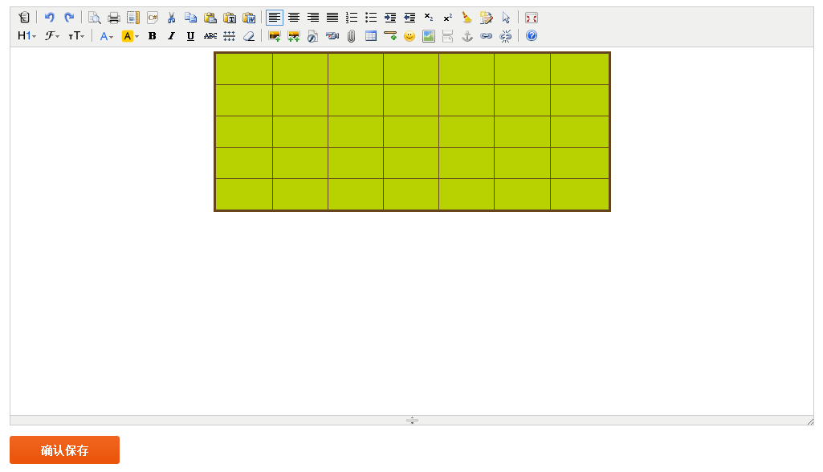
 | 添加文章_TJWZ_0034 | 插入横线/插入表情 | 1.点击左边文章管理子菜单中“文章列表” 2.点击“+添加”按钮 3.在添加文章窗口： （1）标题：小呀么小二郎呀！背着黑眼圈加班啦！ （2）文章分类下拉框：此处为文章分类分类名称 （3）内容：为空 4.点击“插入横线”按钮 5.点击插入表情下拉框中的表情 6.点击“确认保存”按钮 | 1.进入文章列表页面 2.进入添加文章页面 4.插入横线成功 5.插入表情成功 6.页面提示“文章添加成功”，然后跳转至文章列表页面 | 1.进入文章列表页面 2.进入添加文章页面 4.插入横线成功如：备注图） 5.插入表情成功（如：备注图） 6页面提示“文章添加成功”，1秒后，跳转至文章列表页面 |  | 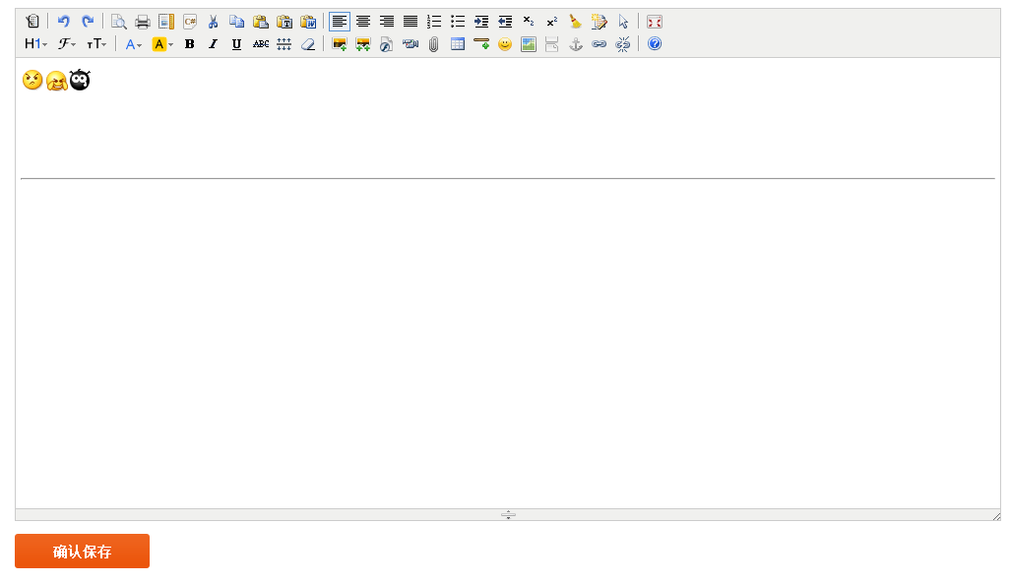
 | 添加文章_TJWZ_0035 | 百度地图 | 1.点击左边文章管理子菜单中“文章列表” 2.点击“+添加”按钮 3.在添加文章窗口： （1）标题：小呀么小二郎呀！背着黑眼圈加班啦！ （2）文章分类下拉框：此处为文章分类分类名称 （3）内容：为空 4.点击“百度地图”按钮 5.百度地图窗口： （1）地址：上海市浦江智谷 6.点击“搜索”按钮，选定地点 7.点击“确定”按钮 8.点击“确认保存”按钮 | 1.进入文章列表页面 2.进入添加文章页面 4.弹出百度地图窗口 6.查询出地图上显示相关地理位置 7.将地点地图截图至添加文章页面 8.页面提示“文章添加成功”，然后跳转至文章列表页面 | 1.进入文章列表页面 2.进入添加文章页面 4.弹出百度地图窗口 6.查询出地图上显示相关地理位置（如：备注图） 7.将地点地图截图至添加文章页面（如：备注图） 8.页面提示“文章添加成功”，然后跳转至文章列表页面 |  | 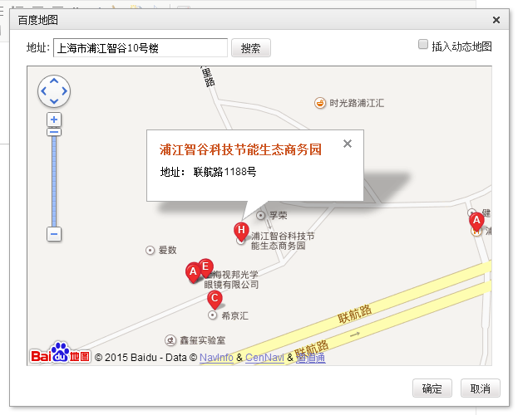 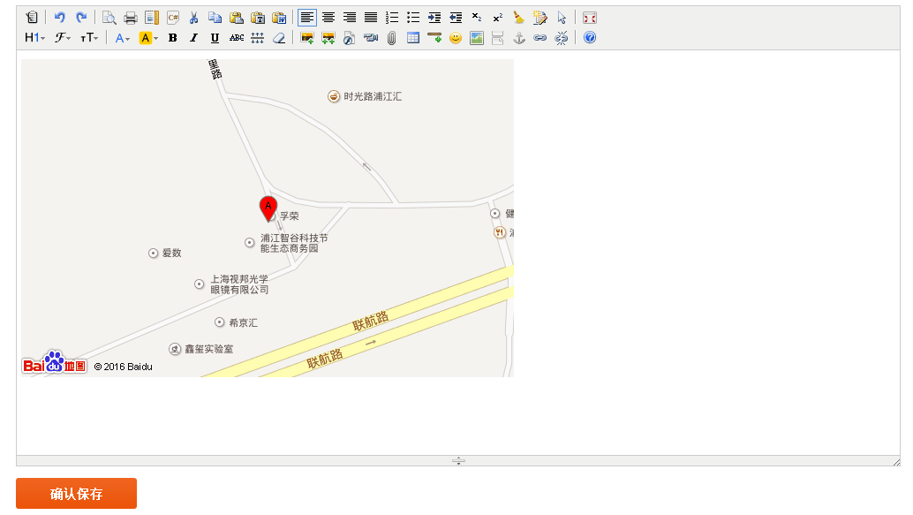
 | 添加文章_TJWZ_0036 | 插入分页符 | 1.点击左边文章管理子菜单中“文章列表” 2.点击“+添加”按钮 3.在添加文章窗口： （1）标题：小呀么小二郎呀！背着黑眼圈加班啦！ （2）文章分类下拉框：此处为文章分类分类名称 （3）内容：小呀么小二郎呀！背着黑眼圈加班啦！ 小呀么小二郎呀！背着黑眼圈加班啦！ 小呀么小二郎呀！背着黑眼圈加班啦！ 小呀么小二郎呀！背着黑眼圈加班啦！ 4.在第二行后，点击“插入横线”按钮 5.点击“确认保存”按钮 | 1.进入文章列表页面 2.进入添加文章页面 4.插入分页符成功 5.页面提示“文章添加成功”，然后跳转至文章列表页面 | 1.进入文章列表页面 2.进入添加文章页面 4.可以正常插入分页符,位置正确 5.页面提示“文章添加成功”，1秒后，跳转至文章列表页面 |  | 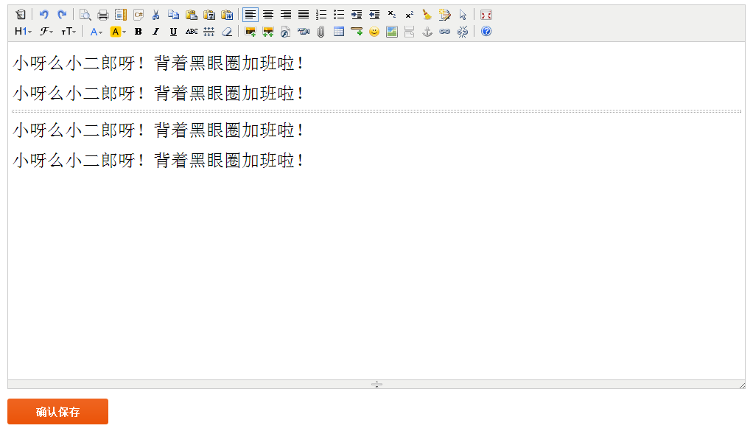
 | 添加文章_TJWZ_0037 | 锚点 |  |  |  |  | 建议删除
 | 添加文章_TJWZ_0038 | 超级链接/取消超级链接 （选中生成） | 1.点击左边文章管理子菜单中“文章列表” 2.点击“+添加”按钮 3.在添加文章窗口： （1）标题：小呀么小二郎呀！背着黑眼圈加班啦！ （2）文章分类下拉框：此处为文章分类分类名称 （3）内容：小呀么小二郎呀！背着黑眼圈加班啦！ 4.选中部分文字，点击“超级链接”按钮 5.超级链接窗口： （1）URL：www.baidu.com （2）打开类型下拉框：新窗口 6.点击“确定”按钮 7.选中超连接字符，点击“取消超级链接”按钮 | 1.进入文章列表页面 2.进入添加文章页面 4.弹出超级链接窗口 6.选中的文字超链接生成 7.选中的文字超链接取消 | 1.进入文章列表页面 2.进入添加文章页面 4.弹出超级链接窗口 6.选中的文字超链接生成（如：备注图） 7.选中的文字超链接取消（如：备注图） |  | 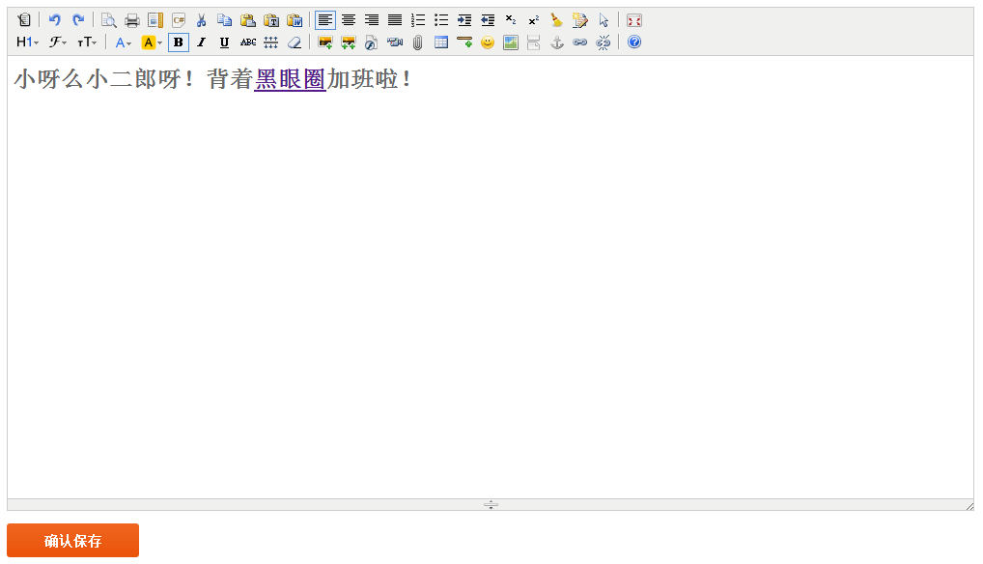 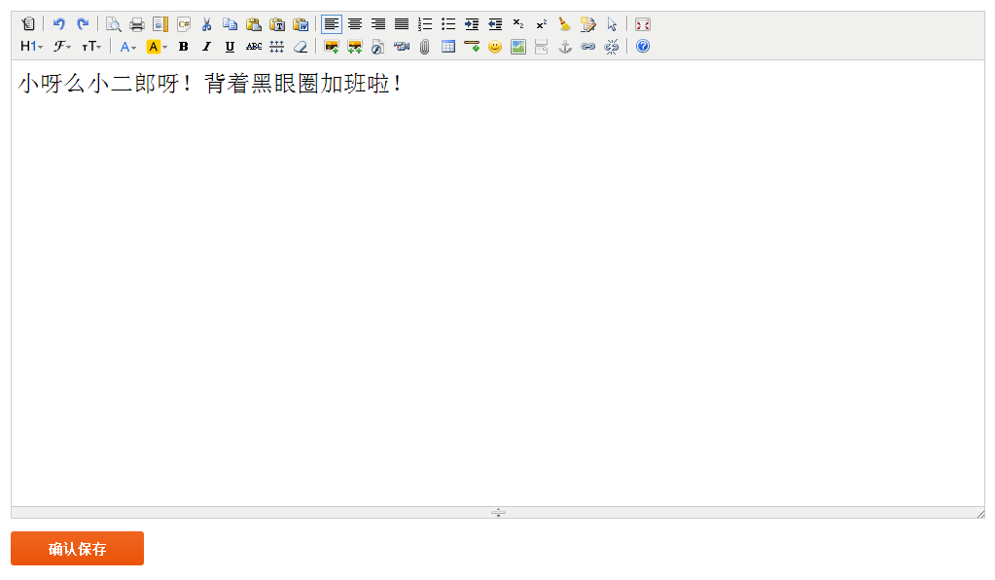
 | 添加文章_TJWZ_0039 | 超级链接（不选中生成） | 1.点击左边文章管理子菜单中“文章列表” 2.点击“+添加”按钮 3.在添加文章窗口： （1）标题：小呀么小二郎呀！背着黑眼圈加班啦！ （2）文章分类下拉框：此处为文章分类分类名称 （3）内容：小呀么小二郎呀！背着黑眼圈加班啦！ 4. 点击“超级链接”按钮 5.超级链接窗口： （1）URL：www.baidu.com （2）打开类型下拉框：当前窗口 6.点击“确定”按钮 | 1.进入文章列表页面 2.进入添加文章页面 4.弹出超级链接窗口 6.超链接生成，文字为输入的URL | 1.进入文章列表页面 2.进入添加文章页面 4.弹出超级链接窗口 6.超链接生成，文字为输入的URL（如：备注图） |  | 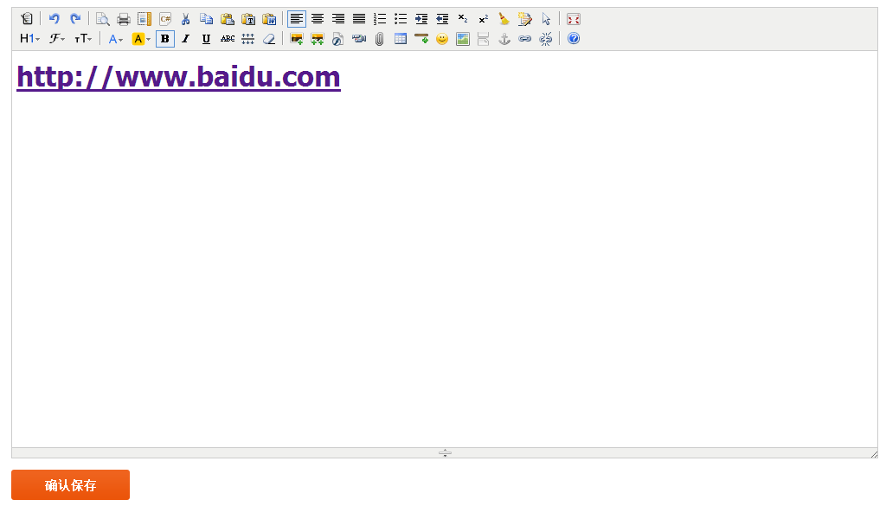
 | 添加文章_TJWZ_0040 | 关于 | 1.点击左边文章管理子菜单中“文章列表” 2.点击“+添加”按钮 3.点击工具栏中“关于”按钮 4.点击“关闭”按钮或右上角“×”按钮 | 1.进入文章列表页面 2.进入添加文章页面 3.弹出关于提示框 4.提示框关闭 | 1.进入文章列表页面 2.进入添加文章页面 3.弹出关于提示框 4.提示框正常关闭
 | 添加文章_TJWZ_0041 | 顶角拖拽改变窗口大小 | 1.点击左边文章管理子菜单中“文章列表” 2.点击“+添加”按钮 3.拖拽右下角改变内容模块大小 | 1.进入文章列表页面 2.进入添加文章页面 3.窗口正常改变大小 | 1.进入文章列表页面 2.进入添加文章页面 3.窗口正常改变大小，且工具栏跟着窗口大小的改变缩进
 | 添加文章_TJWZ_0042 | 下方拖拽改变窗口大小 | 1.点击左边文章管理子菜单中“文章列表” 2.点击“+添加”按钮 3.拖拽下方箭头改变内容模块大小 | 1.进入文章列表页面 2.进入添加文章页面 3.窗口正常改变大小 | 1.进入文章列表页面 2.进入添加文章页面 3.窗口正常改变大小
 | 修改文章_XGWZ_0001 | 修改标题为空 | 1.点击左边文章管理子菜单中“文章分类” 2.在文章分类页面的操作栏中点击“修改”按钮 3.修改文章分类页面： （1）标题：为空 （2）文章分类下拉框：此处为文章分类分类名称 （3）内容：小呀么小二郎呀！背着黑眼圈加班啦！ 4.点击“确认编辑”按钮 | 1.进入文章列表页面 2.进入添加文章页面 4.页面提示错误信息 | 1.进入文章列表页面 2.进入添加文章页面 4.页面提示“请输入此字段”
 | 修改文章_XGWZ_0002 | 修改标题为含有数字和英文 | 1.点击左边文章管理子菜单中“文章分类” 2.在文章分类页面的操作栏中点击“修改”按钮 3.修改文章分类页面： （1）标题：小呀么小二郎呀！12345asdfg （2）文章分类下拉框：此处为文章分类分类名称 （3）内容：小呀么小二郎呀！背着黑眼圈加班啦！ 4.点击“确认编辑”按钮 | 1.进入文章列表页面 2.进入添加文章页面 4.页面提示“文章添加成功”，然后跳转至文章列表页面 | 1.进入文章列表页面 2.进入添加文章页面 4.页面提示“文章添加成功”，1秒后，跳转至文章列表页面
 | 修改文章_XGWZ_0003 | 修改标题含有特殊字符 | 1.点击左边文章管理子菜单中“文章分类” 2.在文章分类页面的操作栏中点击“修改”按钮 3.修改文章分类页面： （1）标题：小呀么小二郎呀！#￥%&* （2）文章分类下拉框：此处为文章分类分类名称 （3）内容：小呀么小二郎呀！背着黑眼圈加班啦！ 4.点击“确认编辑”按钮 | 1.进入文章列表页面 2.进入添加文章页面 4.页面提示“文章添加成功”，然后跳转至文章列表页面 | 1.进入文章列表页面 2.进入添加文章页面 4.页面提示“文章添加成功”，1秒后，跳转至文章列表页面
 | 修改文章_XGWZ_0004 | 修改标题为最大值 | 1.点击左边文章管理子菜单中“文章分类” 2.在文章分类页面的操作栏中点击“修改”按钮 3.修改文章分类页面： （1）标题：小呀么小二郎呀呀呀呀小呀么小二郎呀呀呀呀小呀么小二郎呀呀呀呀 （2）文章分类下拉框：此处为文章分类分类名称 （3）内容：小呀么小二郎呀！背着黑眼圈加班啦！ 4.点击“确认编辑”按钮 | 1.进入文章列表页面 2.进入添加文章页面 4.页面提示“文章添加成功”，然后跳转至文章列表页面 | 1.进入文章列表页面 2.进入添加文章页面 4.页面提示“文章添加成功”，1秒后，跳转至文章列表页面
 | 修改文章_XGWZ_0005 | 修改标题为最大值的有效边界值 | 1.点击左边文章管理子菜单中“文章分类” 2.在文章分类页面的操作栏中点击“修改”按钮 3.修改文章分类页面： （1）标题：小呀么小二郎呀呀呀呀小呀么小二郎呀呀呀呀小呀么小二郎呀呀呀（29个字符） （2）文章分类下拉框：此处为文章分类分类名称 （3）内容：小呀么小二郎呀！背着黑眼圈加班啦！ 4.点击“确认编辑”按钮 | 1.进入文章列表页面 2.进入添加文章页面 4.页面提示“文章添加成功”，然后跳转至文章列表页面 | 1.进入文章列表页面 2.进入添加文章页面 4.页面提示“文章添加成功”，1秒后，跳转至文章列表页面
 | 修改文章_XGWZ_0006 | 修改标题为最大值的无效边界值 | 1.点击左边文章管理子菜单中“文章分类” 2.在文章分类页面的操作栏中点击“修改”按钮 3.修改文章分类页面： （1）标题：小呀么小二郎呀呀呀呀小呀么小二郎呀呀呀呀小呀么小二郎呀呀呀呀呀（31个字符） （2）文章分类下拉框：此处为文章分类分类名称 （3）内容：小呀么小二郎呀！背着黑眼圈加班啦！ 4.点击“确认编辑”按钮 | 1.进入文章列表页面 2.进入添加文章页面 4.页面提示错误信息 | 1.进入文章列表页面 2.进入添加文章页面 4.页面提示“文章添加成功”，1秒后，跳转至文章列表页面 | BUG0093
 | 修改文章_XGWZ_0007 | 修改标题为最小值的有效边界值 | 1.点击左边文章管理子菜单中“文章分类” 2.在文章分类页面的操作栏中点击“修改”按钮 3.修改文章分类页面： （1）标题：小 （2）文章分类下拉框：此处为文章分类分类名称 （3）内容：小呀么小二郎呀！背着黑眼圈加班啦！ 4.点击“确认编辑”按钮 | 1.进入文章列表页面 2.进入添加文章页面 4.页面提示“文章添加成功”，然后跳转至文章列表页面 | 1.进入文章列表页面 2.进入添加文章页面 4.页面提示“文章添加成功”，1秒后，跳转至文章列表页面
 | 修改文章_XGWZ_0008 | 修改标题已存在 | 1.点击左边文章管理子菜单中“文章分类” 2.在文章分类页面的操作栏中点击“修改”按钮 3.修改文章分类页面： （1）标题：小呀么小二郎呀！背着黑眼圈加班啦！ （2）文章分类下拉框：此处为文章分类分类名称 （3）内容：小呀么小二郎呀！背着黑眼圈加班啦！ 4.点击“确认编辑”按钮 | 1.进入文章列表页面 2.进入添加文章页面 4.页面提示错误信息 | 1.进入文章列表页面 2.进入添加文章页面 4.页面提示“文章添加成功”，1秒后，跳转至文章列表页面 | BUG0094
 | 删除文章_SC_0001 | 取消删除文章 | 1.点击左边文章管理子菜单中“文章列表” 2.在文章列表页面的操作栏中点击“删除”按钮 3.在提示框中点击“取消”或者右上角“×”按钮 | 1.进入商品列表页面 2.弹出提示框提示“是否确认删除？” 3.提示框关闭返回页面，并且所选择删除的信息依旧存在 | 1.进入商品列表页面 2.弹出提示框提示“是否确认真的删除吗？” 3.提示框正常关闭，返回商品列表页面，并且所选择删除的信息依旧存在
 | 删除文章_SC_0002 | 成功删除文章 | 1.点击左边文章管理子菜单中“文章列表” 2.在文章列表页面的操作栏中点击“删除”按钮 3.在提示框中点击“确认”按钮 | 1.进入商品列表页面 2.弹出提示框提示“是否确认删除？” 3.提示框关闭返回页面，并且所选择删除的信息确认删除 | 1.进入商品列表页面 2.弹出提示框提示“是否确认真的删除吗？” 3.提示框正常关闭，1秒后，返回商品列表页面，并且所选择删除的信息确认删除

缺陷编号 | 状态 | 修复日期 | 关闭日期

